projetos S e L (VPL)
1. Projetos independentes: se o VPL for superior a zero, aceite o projeto.
2. Projetos mutuamente exclusivos: aceite o projeto com o VPL positivo mais alto. Caso nenhum projeto tenha VPL positivo, rejeite todos.
Ano | Fluxo de Caixa
 | Projeto S | Projeto L
0 | -10,000 | -10,000
1 | 5,300 | 1,900
2 | 4,300 | 2,700
3 | 1,874 | 2,345
4 | 1,500 | 7,800
taxa | 10% | 10%
VPL | R$804.38 | R$1,048.02
PELA REGRA DO VPL Se S e L forem independentes: Aceita-se ambos (S e L)
Se S e L forem mutuamente exclusivos: Aceita-se o projeto L.

$${FC}_{1}$$
$${FC}_{2}$$
$${FC}_{3}$$
$${FC}_{4}$$
$${FC}_{0}$$

projetos S e L VPL, TIR e MTIR
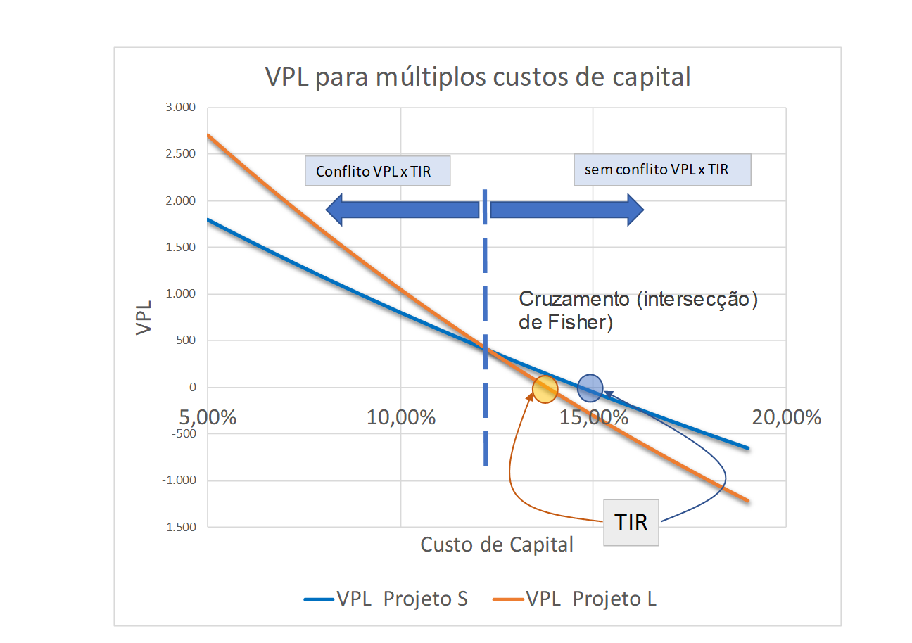
PELA REGRA DO VPL Se S e L forem independentes: Aceita-se ambos (S e L)
Se S e L forem mutuamente exclusivos: Aceita-se o projeto L.
Ano | Fluxo de Caixa
 | Projeto S | Projeto L
0 | -10,000 | -10,000
1 | 5,300 | 1,900
2 | 4,300 | 2,700
3 | 1,874 | 2,345
4 | 1,500 | 7,800
taxa | 10% | 10%
VPL | R$804.38 | R$1,048.02
Pela regra da TIR.... o que escolher? Se S e L forem independentes: Aceita-se ambos (S e L)
Se S e L forem mutuamente exclusivos: Aceita-se ambos S.
TIR | 14.7% | 13.8%
$${FC}_{1}$$
$${FC}_{2}$$
$${FC}_{3}$$
$${FC}_{4}$$
$${FC}_{0}$$
MTIR | 12.1% | 12.8%

VPL para múltiplos custos de capital
CUSTO DE CAPITAL | VPL
 | Projeto S | Projeto L
5.00% | 1,801 | 2,701
6.00% | 1,589 | 2,343
7.00% | 1,383 | 1,999
8.00% | 1,184 | 1,669
9.00% | 991 | 1,352
10.00% | 804 | 1,048
11.00% | 623 | 756
12.00% | 447 | 475
13.00% | 277 | 205
14.00% | 111 | -55
15.00% | -50 | -305
16.00% | -206 | -545
17.00% | -358 | -777
18.00% | -506 | -1,000
19.00% | -650 | -1,216

Cruzamento (intersecção) de Fisher)
Conflito VPL x TIR
sem conflito VPL x TIR
TIR

MTIR projeto xpto
Qual o VPL, a TIR e a MTIR do projeto XPTO?
Ano | Projeto XPTO | Para T0 | Para T8
0 | -10,000 |  |  | Captação | 10.0%
1 | -3,000 |  |  | Aplicação | 8.0%
2 | 2,500
3 | 3,500 |  |  | VPL
4 | 4,500 |  |  | TIR
5 | -1,800 |  |  | MTIR
6 | 8,000
7 | 4,000
8 | 500
 | Total
 | Taxa

Qual o VPL, a TIR e a MTIR do projeto XPTO?
Ano | Projeto XPTO | Para T0 | Para T8 | taxa
0 | -10,000 | -10,000 |  | Captação | 10.0%
1 | -3,000 | -2,727 |  | Aplicação | 10.0%
2 | 2,500 |  | 4,429
3 | 3,500 |  | 5,637 | VPL | 726
4 | 4,500 |  | 6,588 | TIR | 10.970%
5 | -1,800 | -1,118 |  | MTIR | 10.705%
6 | 8,000 |  | 9,680
7 | 4,000 |  | 4,400
8 | 500 |  | 500
 | Total | -13,845 | 31,234
 | Taxa | 10.705%

MTIR Projeto S
Ano | 0 | 1 | 2 | 3 | 4
Projeto S | -10,000 | 5,300 | 4,300 | 1,874 | 1,500
 |  |  |  |  | 2,061
 |  |  |  |  | 5,203
Valor presente |  |  |  |  | 7,054
do FC negativo | -10,000 |  | Valor Terminal (TV) |  | 15,819
Função Taxa excel: Taxa |  |  |  | = MTIR | 12.15%
Função MTIR excel: MTIR(valores, taxa_financ, taxa_reinvest) |  |  |  |  | 12.15%

Taxa de Captação | 10.0%
Taxa de Aplicação | 10.0%

E se a taxa de captação e de aplicação fosse diferente?

Taxa de Captação | 10.0%
Taxa de Aplicação | 8.0% |  | MTIR= | 11.06%

$${FC}_{1}$$
$${FC}_{2}$$
$${FC}_{3}$$
$${FC}_{4}$$
$${FC}_{0}$$
15.819
7.054
5.203
2.061
1.500
10.000
$${FC}_{f}$$
$${FC}_{0}$$
$$taxa\left(4;0;−10000;15819\right)=12,15\%$$
15.819
10.000
Ano | 0 | 1 | 2 | 3 | 4
Projeto L | -10,000 | 1,900 | 2,700 | 2,345 | 7,800
 |  |  |  |  | 2,580
 |  |  |  |  | 3,267
Valor presente |  |  |  |  | 2,529
do FC negativo | -10,000 |  | Valor Terminal (TV) |  | 16,175
Função Taxa excel: |  |  |  | = MTIR | 12.78%
Função MTIR excel: MTIR(valores, taxa_financ, taxa_reinvest) |  |  |  |  | 12.78%

Taxa de Captação | 10.0%
Taxa de Aplicação | 10.0%

E se a taxa de captação e de aplicação fosse diferente?

Taxa de Captação | 10.0%
Taxa de Aplicação | 8.0% |  | MTIR= | 12.25%

INTERSECÇÃO DE FISHER
VPL para múltiplos custos de capital
Ano | Fluxo de Caixa
 | Projeto S | Projeto L | Diferença
0 | -10,000 | -10,000 | 0
1 | 5,300 | 1,900 | 3,400
2 | 4,300 | 2,700 | 1,600
3 | 1,874 | 2,345 | -471
4 | 1,500 | 7,800 | -6,300
taxa | 10.00% | 10.00%
VPL | R$804.38 | R$1,048.02
TIR | 14.69% | 13.79% | 12.27%

12,27%

CUSTO DE CAPITAL | VPL
 | Projeto S | Projeto L
5.00% | 1,801 | 2,701
6.00% | 1,589 | 2,343
7.00% | 1,383 | 1,999
8.00% | 1,184 | 1,669
9.00% | 991 | 1,352
10.00% | 804 | 1,048
11.00% | 623 | 756
12.00% | 447 | 475
13.00% | 277 | 205
14.00% | 111 | -55
15.00% | -50 | -305
16.00% | -206 | -545
17.00% | -358 | -777
18.00% | -506 | -1,000
19.00% | -650 | -1,216

